Diagrammtyp_finden
Ausgangslage

Zentrale Botschaft
Die schulrelevanten Entwicklungsdefizite bei Einschulkindern haben sich im Landkreis Uckermark von 2013 bis 2017 ausschließlich bei den Kindern mit niedrigen Sozialstatus erhöht.

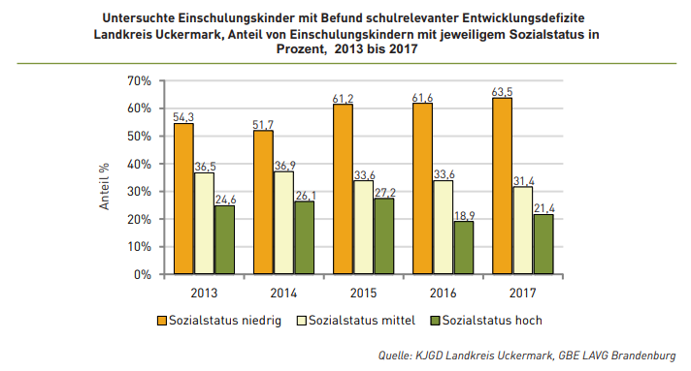

Datenbasis
Jahr | 2013 | 2014 | 2015 | 2016 | 2017
Sozialstatus niedrig | 54.3% | 51.7% | 61.2% | 61.6% | 63.5%
Sozialstatus mittel | 36.5% | 36.9% | 33.6% | 33.6% | 31.4%
Solzialstatus hoch | 24.6% | 26.1% | 27.2% | 18.9% | 21.4%

Aufgaben
1. In welche Story-Kategorie lässt sich die zentrale Botschaft einordnen? Achte auf Schlagwörter, Signalwörter (Verben) in der Botschaft. |  |  |  |  |  | Zu den Story-Kategorien

Antwort: (Drop-Down-Menü)

2. Prüfe in dieser Story-Kategorie, welcher Diagrammtyp am besten die zentrale Botschaft repräsentiert (führe dazu noch einmal das Dashboarding mit den Diagrammtypen in dieser Kategorie durch)

3. Folgender Diagrammtyp ist die beste Wahl:
 | Begründung:
Diagramm

Lösung_Diagrammtyp_finden
Ausgangslage

Zentrale Botschaft
Die schulrelevanten Entwicklungsdefizite bei Einschulkindern haben sich im Landkreis Uckermark von 2013 bis 2017 ausschließlich bei den Kindern mit niedrigen Sozialstatus erhöht.

Datenbasis
Jahr | 2013 | 2014 | 2015 | 2016 | 2017
Sozialstatus niedrig | 54.3% | 51.7% | 61.2% | 61.6% | 63.5%
Sozialstatus mittel | 36.5% | 36.9% | 33.6% | 33.6% | 31.4%
Solzialstatus hoch | 24.6% | 26.1% | 27.2% | 18.9% | 21.4%

1. In welche Story-Kategorie lässt sich die zentrale Botschaft einordnen? |  |  |  | Zu den Story-Kategorien

Antwort: | Der Trend

2. Prüfe in dieser Story-Kategorie, welcher Diagrammtyp am besten die zentrale Botschaft repräsentiert (führe dazu noch einmal das Dashboarding mit den Diagrammtypen in dieser Kategorie durch)

3. Folgender Diagrammtyp ist die beste Wahl: |  | Liniendiagramm
 | Begründung: | Zeigt die Entwicklungen der Werte am deutlichsten

